Ficha Técnica
 |  |  |  | 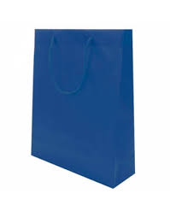 

PLANILLA DE DATOS GARANTIZADOS

SHOPPING PEQUEÑO |  |  |  | CÓDIGO | 2016271
 |  |  |  | FECHA REVISIÓN | 2020-11-17
 |  |  |  | ÁREA ESPECIALISTA: GERENCIA DE MERCADEO

DESCRIPCIÓN SAP: SHOPPING PEQUEÑO
ITEM | DATOS | UNIDAD | PEDIDO |  | COMENTARIO
1 | Empresa proveedora | … | (*)
2 | Fabricante | … | (*)
3 | Marca | … | (*)
4 | Modelo | … | (*)
5 | País de origen | … | (*)
6 | Norma de fabricación y ensayos | … | N/A
7 | Embalaje | … | CAJAS QUE NO EXCEDAN PESO DE 60 LIBRAS, PALETIZADO Y FLEJADO
8 | Garantía |  | N/A
9 | Dimensiones
9.1 | Alto | cm | 25 cm
9.2 | Ancho | cm | 19 cm
9.3 | Profundidad | cm | 12 cm
10 | Material
10.1 | Papel | … | PVC
11 | Colores del Logo Edenorte | Pantone | Azul Oscuro: 2758C Azul Claro: 312C
12 | Diseño del Articulo |  | Según Arte Anexo (Ver Pestaña)
13 | Muestra del Artículo |  | Si, se requiere.
(*) A indicar por el oferente
(**) Timbrado en el material en alto o bajo relieve
 | 
 |  |  |  | Fecha de la oferta

 | Melissa Bonilla Castillo |  |  | Nombre y firma del oferente
 | Diseñador Gráfico
COMENTARIOS:
1- Este material cumplirá con todas las indicaciones detalladas en la especificación técnica correspondiente. 2- En caso de haber una solicitud adicional por parte de La Distribuidora o que el Fabricante entienda deba entregar información adicional, para la correcta evaluación de la propuesta, se deberá hacer por escrito y anexado a esta planilla de Datos Garantizados.

Arte
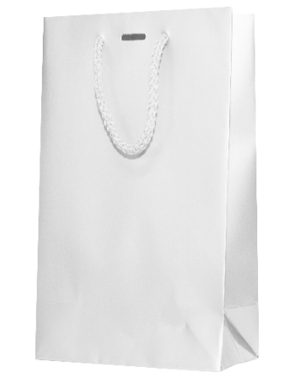 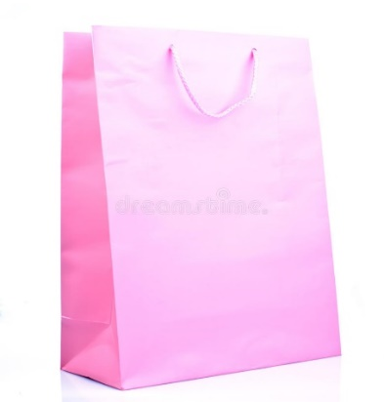
PLANILLA DE DATOS GARANTIZADOS
IMAGEN DE REFERENCIA
NOMBRE: | Shopping Mediano Azul | CÓDIGO: | 2013835

